상품제안서
노트북 서류 가방 14인치/15인치 | 상품코드: S44759

 |  |  |  |  |  |  | 02-713-8555 | www.synergygift.co.kr
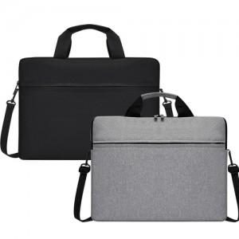

【상세/제작정보】 | <p><span style="font-size: 14pt;">※ 15인치 그레이 손잡이 부분 색상 랜덤발송 됩니다.</span></p><p><span style="font-size: 14pt;">&nbsp;</span></p><p><span style="font-size: 14pt;">※ 사이즈별 운임비 정책 상이합니다.</span></p><p><span style="font-size: 14pt;">&nbsp;</span></p><p><span style="font-size: 14pt;">※ 14인치 한박스에 35개입 / 5,500원(VAT별도) 발생 됩니다.</span></p><p><span style="font-size: 14pt;">※ 15인치 한박스에 30개입 / 5,500원(VAT별도) 발생 됩니다.</span></p>

【인쇄/포장옵션】 | 실크, DTF필름전사 / OPP(비닐)

【공급단가】 | 수량 | 50~ | 100~ | 300~ | 1,000~ | 5,000~
*VAT별도 | 14인치 | 6,240원 | 5,900원 | 5,610원 | 5,470원 | 5,370원
 | 15인치 | 6,240원 | 5,900원 | 5,610원 | 5,470원 | 5,370원

【상품 URL】 | https://www.synergygift.co.kr:443/src/goods_detail.php?gdno=44759

